Arkusz1
Nr/No. | ZDJĘCIE / PHOTO | KOD PRODUKTU / PRODUCT CODE | EAN | OPIS | DESCRIPTION | PAKOWANIE / PACKED | ILOŚĆ / QUANTITY | CENA (PLN) | PRICE (EUR)
1 | 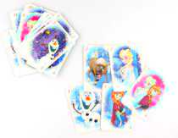 | KARTYFRO7 |  | Arkusz kart kart do gry KRAINA LODU, 25 szt. Do zestawu dołączona jest instrukcja. | A sheet of playing cards FROZEN, 25 pcs. The set comes with instructions. | 250 | 750 |  | 0.09 €
2 |  | 429761 |  | Giga lizak wypełniony lizakami SWEET, 8 szt. Różne smaki. Wysokość: 33 cm | Giga lollipop filled with lollipops SWEET, 8 pcs. Different flavors. Height: 33 cm | 36 | 269 |  | 0.30 €
3 | 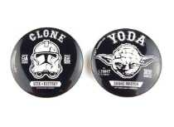 | PRZYPINKASW1 |  | Przypinka metalowa GWIEZDNE WOJNY, mix wzorów. Zapięcie na agrafkę. Średnica: 4 cm | Metal pin STAR WARS, mix of designs. Safety pin closure. Diameter: 4 cm | 42 | 42 |  | 0.11 €
4 | 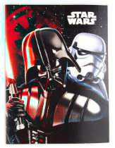 | KOLSW1 |  | Kolorowanka / łamigłówka GWIEZDNE WOJNY, miękka oprawa. Wymiary: 20 x 15 cm | Coloring book / puzzle STAR WARS, soft cover. Size: 20 x 15 cm | 900 | 18580 |  | 0.11 €
5 | 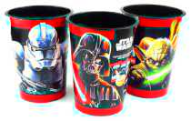 | 30324 |  | Kubek plastikowy GWIEZDNE WOJNY, mix wzorów. Wysokość: 13 cm, średnica: 9 cm | Plastic mug STAR WARS, mix of designs. Height: 13 cm, diameter: 9 cm | 720 | 15552 |  | 0.13 €
6 | 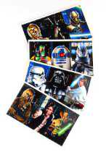 | NAKLSW1 |  | Naklejki duże GWIEZDNE WOJNY, mix wzorów. Wymiary arkusza z naklejkami: 14 x 8 cm | Large stickers STAR WARS, mix of designs. Dimensions of the sticker sheet: 14 x 8 cm | 18000 | 149550 |  | 0.11 €
7 | 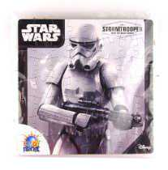 | PUZ-SW1 |  | Puzzle GWIEZDNE WOJNY, mix wzorów. Wymiary: 19 x 19 cm | Puzzle STAR WARS, mix of designs. Dimensions: 19 x 19 cm | 400 | 15480 |  | 0.17 €
8 |  | ZDJECIASW1 |  | Zdjęcia GWIEZDNE WOJNY, mix wzorów. Wymiary: 20 x 15 cm | STAR WARS pictures, mix of designs. Dimensions: 20 x 15 cm | 4200 | 4200 |  | 0.11 €
9 | 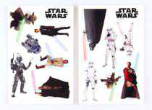 | NAKLSW3 |  | Naklejki średnie GWIEZDNE WOJNY, mix wzorów. Wymiary arkusza z naklejkami: 9 x 6 cm | Medium stickers STAR WARS, mix of designs. Dimensions of the sticker sheet: 9 x 6 cm | 1483 | 1483 |  | 0.11 €
10 | 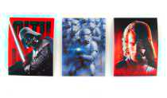 | NAKLSW2 |  | Naklejki małe GWIEZDNE WOJNY, mix wzorów. Wymiary naklejki: 4 x 3 cm | Small stickers STAR WARS, mix of designs. Sticker dimensions: 4 x 3 cm | 2200 | 2200 |  | 0.11 €
11 | 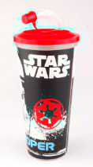 | KUBEKSW1 |  | Kubek ze słomką GWIEZDNE WOJNY, 550 ml. Wysokość: 17 cm | Mug with a straw STAR WARS, 550ml. Height: 17 cm | 14 | 11 |  | 0.38 €
12 | 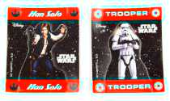 | FIGSW2 |  | Figurka papierowa mała GWIEZDNE WOJNY, mix wzorów. Wymiary arkusza: 7 x 5 cm | Small paper figurine STAR WARS, mix of designs. Sheet dimensions: 7 x 5 cm | 60 | 60 |  | 0.09 €
13 | 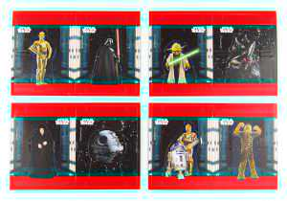 | FIGSW1 |  | Figurka papierowa GWIEZDNE WOJNY, mix wzorów. Wymiary arkusza: 14 x 9 cm | Paper figurine STAR WARS, mix of designs. Sheet dimensions: 14 x 9 cm | 6400 | 55320 |  | 0.09 €
14 | 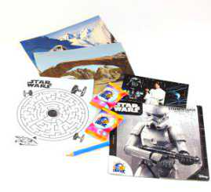 | 30317-1 |  | Mega paka niespodzianek GWIEZDNE WOJNY. W środku znajdują się ciastka(data ważności: 03.2021), puzzle, łamigłówka, ołówek, zdjęcia. | Mega surprise pack STAR WARS. Contains cookies(expiration date: 03.2021), puzzle, jigsaw puzzle, pencil, pictures. | 80 | 686 |  | 0.17 €
15 |  | KARTKASW1 |  | Kartka z łamigłówką / kolorowanką GWIEZDNE WOJNY, mix wzorów. Wymiary: 20 x 15 cm | Card with puzzle / coloring book STAR WARS, mix of designs. Size: 20 x 15 cm | 3500 | 3500 |  | 0.11 €
16 |  | PUDSKL1 |  | Pudełko składane DISNEY, wymiary: 18 x 18 x 4 cm | Foldable box DISNEY, dimensions: 18 x 18 x 4 cm | 70 | 70 |  | 0.11 €
17 | 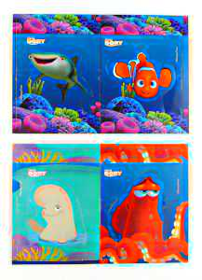 | FIGDR1 |  | Figurka papierowa GDZIE JEST DORY, mix wzorów. Wymiary arkusza: 14 x 9 cm | Paper figurine FINDING DORY, mix of designs. Sheet dimensions: 14 x 9 cm | 600 | 600 |  | 0.11 €
18 | 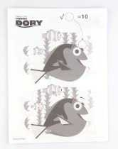 | KOLDR2 |  | Kolorowanka / łamigłówka GDZIE JEST DORY, bez okładki. Wymiary: 20 x 15 cm | Coloring book / puzzle FINDING DORY, without cover. Size: 20 x 15 cm | 1300 | 6600 |  | 0.11 €
19 | 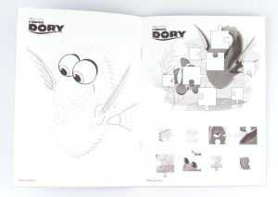 | KOLDR1 |  | Kolorowanka / łamigłówka GDZIE JEST DORY. Wymiary: 20 x 15 cm | Coloring book / puzzle FINDING DORY. Dimensions: 20 x 15 cm | 700 | 28350 |  | 0.11 €
20 |  | 38504 |  | Ciastka herbatniki MINIONKI, 6 paczek. Wymiary paczki zbiorczej: 30 x 20 cm, wymiary małej paczki: 11 x 9 cm. Data ważności ciastek: 02.09.2021 | Cookies MINIONS, 6 packets. Dimensions of collective package: 30 x 20 cm, dimensions of small packet: 11 x 9 cm. Expiration date of cookies: 02.09.2021 | 20 | 1918 |  | 0.30 €
21 | 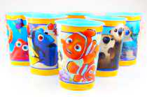 | 421857 | 5906881421857 | Kubek plastikowy GDZIE JEST NEMO, mix wzorów. Wysokość: 13 cm, średnica: 9 cm | Plastic mug FINDING NEMO, mix of designs. Height: 13 cm, diameter: 9 cm | 720 | 15236 |  | 0.13 €
22 |  | 32120 | 5901986032120 | Kubek z ciasteczkami KRAINA LODU, wymiary: 13 x 9 cm, data ważności ciasteczek: 04.2021 | Cookie cup FROZEN, dimensions: 13 x 9 cm, expiration date of cookies: 04.2021 | 24 | 4032 |  | 0.17 €
23 |  | 38252 | 5901986038252 | Kubek z ciasteczkami MINIONKI, wymiary: 13 x 9 cm, data ważności ciasteczek: 02.09.2021 | Cup with cookies MINIONS, dimensions: 13 x 9 cm, expiration date of cookies: 02.09.2021 | 24 | 4032 |  | 0.17 €
 |  |  |  |  |  |  | 328521

